Лист 1
Прайс-лист
МИР ПРЯЖИ

В валюте: руб. (курс 1).
Цены указаны на 07.08.2020

№ | Номенклатура/ Характеристика номенклатуры | Описание | Изображение | Артикул | Цена | Ед. | Остаток | Ссылка на сайт
 | Ластик для ткани "Hobby&Pro" 891001 | Ластик для ткани "Hobby&Pro" 891001 | 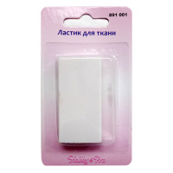 | 7712794 | 175.50 |  |  | Изображение
 | Ластик для ткани "Hobby&Pro" 891001 |  |  |  | 175.50 | упак | 2.8 | Изображение

